选片说明1

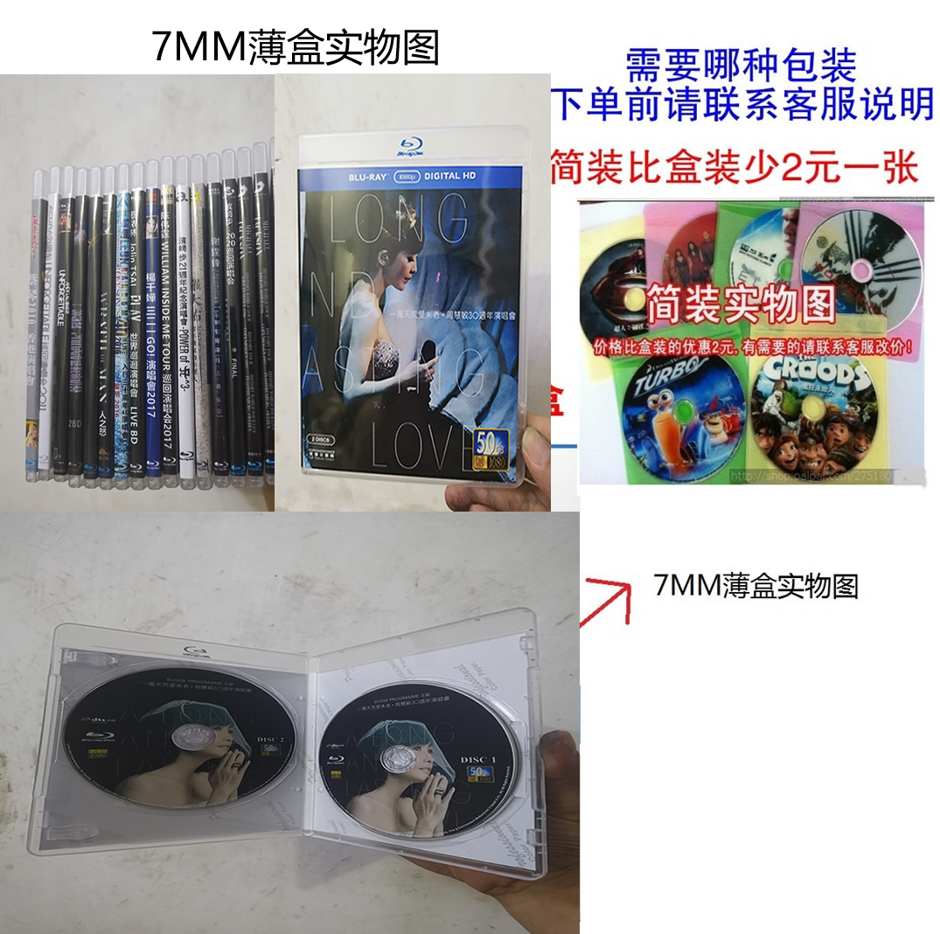
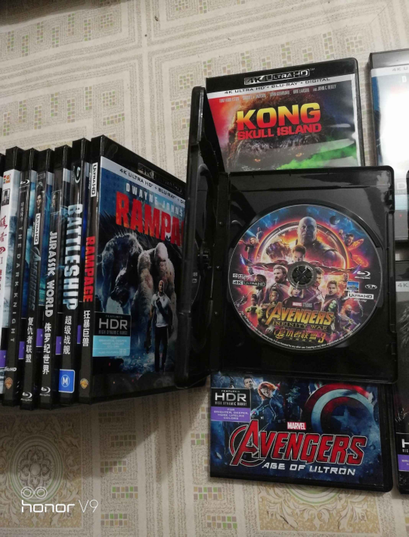
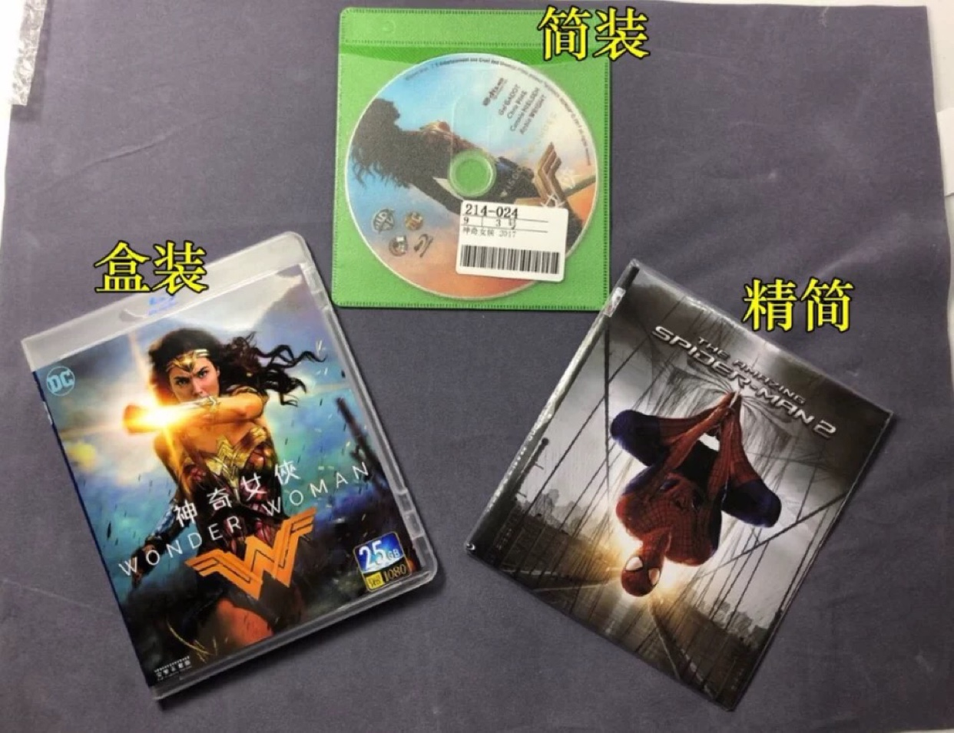
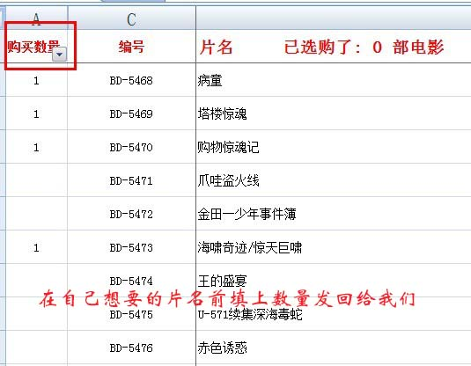
目录选片，选好的片 购买数量 那一栏里面标写数量（如选一张就标“1”）保存好后发回给我们。算好价格然后给您商品链接拍 修改价格就行了。
目录中ctrl+F可以搜索片 最近更新的片在蓝光电影总目录的最上面。

联系QQ：354596864 防止失联请扫描右边二维码微信，方便看电影更新列表和下单买碟

